用語解説
1 | 常住地 | 各人が常住する場所をいう。ここで「常住する」とは，同一の場所に3か月以上にわたって住んでいるか，又は3ヶ月以上にわたって住むことになっている場所をいう。
 | ①他市区町村に常住 | 常住地が従業している市区町村以外にある場合。これは，いわゆる従業地に流入している人口を示すものである。
 | ②自市内他区に常住 | 従業地が13大都市（札幌市，仙台市，千葉市，東京都特別区部，横浜市，川崎市，名古屋市，京都市，大阪市，神戸市，広島市，北九州市，福岡市）にある者で，同一市（都）内の他区に常住地がある場合
 | ③県内他市区町村に常住 | 常住地が従業先と同じ都道府県内の他市区町村にある場合
 | ④他県に常住 | 常住地が従業先と異なる都道府県にある場合

2 | 従業地（通学地） | 就業者が従業している場所
 | ①自市区町村で従業 | 業先が常住している市区町村と同一の市区町村にある場合
 | ②自宅で従業 | 従業している場所が，自分の居住する家又は家に付属した店・作業場などである場合。なお，併用住宅の商店・町工場の事業主やその家族従業者，住み込みの従業員などの従業先がここに含まれる。
 |  | また，農林漁家の人で，自家の田畑・山林や漁船で仕事をしている場合，自営の大工，左官などが自宅を離れて仕事をしている場合もここに含まれる。
 | ③自宅外で従業 | 自市区町村に従業がある者で上記の「自宅」以外の場合。
 | ④他市区町村で従業 | 従業先が常住している市区町村以外にある場合。これは，いわゆる常住地からの流出人口を示すものである。
 | ⑤自市内他区で従業 | 常住地が13大都市（札幌市，仙台市，千葉市，東京都特別区部，横浜市，川崎市，名古屋市，京都市，大阪市，神戸市，広島市，北九州市，福岡市）にある者で，同一市（都）内の他区に従業地がある場合
 | ⑥県内他市区町村で従業 | 従業先が常住地と同じ都道府県内の他市区町村にある場合
 | ⑦他県で従業 | 従業先が常住地と異なる都道府県にある場合。なお，他市区町村に従業するということは，その従業地のある市区町村からみれば，他市区町村に常住している者が当該市区町村に従業しに来るということで，
 |  | これは，いわゆる従業地への流入人口を示すものである。ここでいう従業地とは，就業者が仕事をしている場所のことであるが，例えば，外務員，運転者などのように雇われて戸外で仕事をしている人については，
 |  | 所属している事業所のある市区町村を，船の乗組員（雇用者）については，その船が主な根拠地としている港のある市区町村をそれぞれ従業地とした。また，従業地が外国の場合，便宜，同一の市区町村とした。
3 | 流出人口と流入人口
 | ①流出人口 | A市に常住し、A市以外へ通勤・通学する人口
 | ②流入人口 | A市以外に常住し、A市に通勤・通学する人口

4 | 夜間人口と昼間人口
 | ①夜間人口 | 常住地による人口。調査時に調査の地域に常住している人口。
 | ②昼間人口 | 従業地・通学地による人口。従業地・通学地集計の結果を用いて算出された人口です。夜間勤務の人，夜間学校に通っている人も便宜，昼間勤務，昼間通学とみなして昼間人口に含んでいます。
 |  | ただし，この昼間人口には，買物客などの非定常的な移動は考慮していません。 昼間人口は昭和35年調査から算出していますが，35年及び40年調査では，通学者の出入りを計算する際に，
 |  | 15歳以上の人に限っており，この点が45年調査以降と異なっています。

 | ※昼夜間人口比率 | 常住人口100人当たりの昼間人口の割合であり，100を超えているときは通勤・通学人口の流入超過，100を下回っているときは流出超過を示している

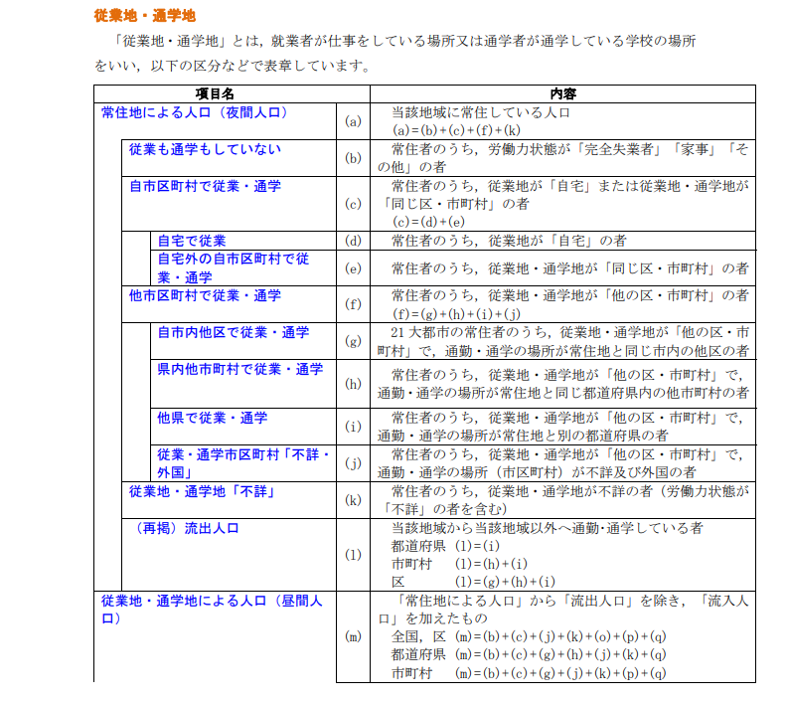

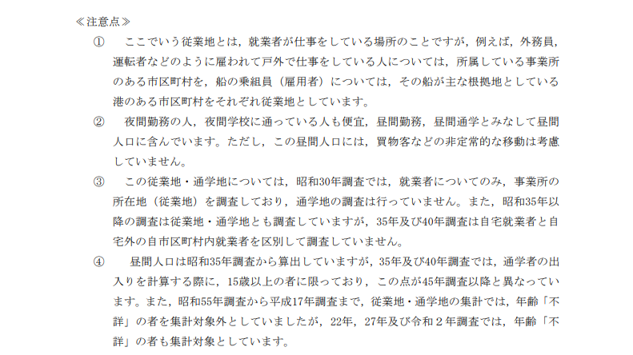
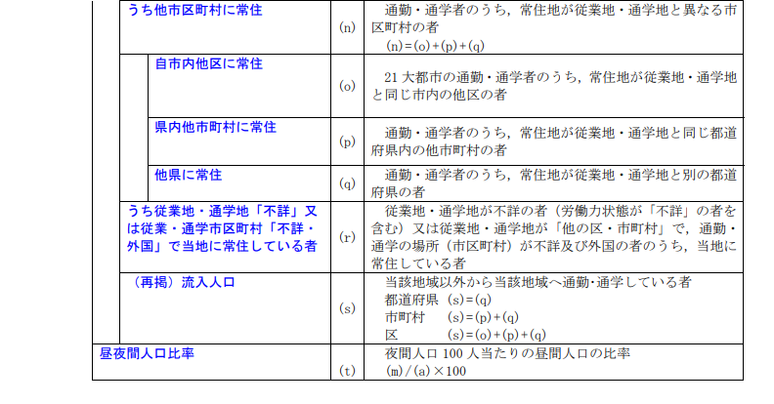

参考：総務省統計局
（https://www.stat.go.jp/data/kokusei/2000/jutsu2/yougo.html#:~:text=%E5%B8%B8%E4%BD%8F%E5%9C%B0%E3%81%A8%E3%81%AF%EF%BC%8C%E5%90%84,%E3%81%A6%E3%81%84%E3%82%8B%E5%A0%B4%E6%89%80%E3%82%92%E3%81%84%E3%81%86%E3%80%82&text=%E5%B8%B8%E4%BD%8F%E5%9C%B0%E3%81%8C%E5%BE%93%E6%A5%AD%E3%81%97,%E3%82%92%E7%A4%BA%E3%81%99%E3%82%82%E3%81%AE%E3%81%A7%E3%81%82%E3%82%8B%E3%80%82）
（https://www.stat.go.jp/data/kokusei/2010/users-g/word6.html）
（https://www.stat.go.jp/data/kokusei/2010/users-g/word6.html）https://www.stat.go.jp/data/kokusei/2005/jutsu1/yougo.html）

